Sheet1
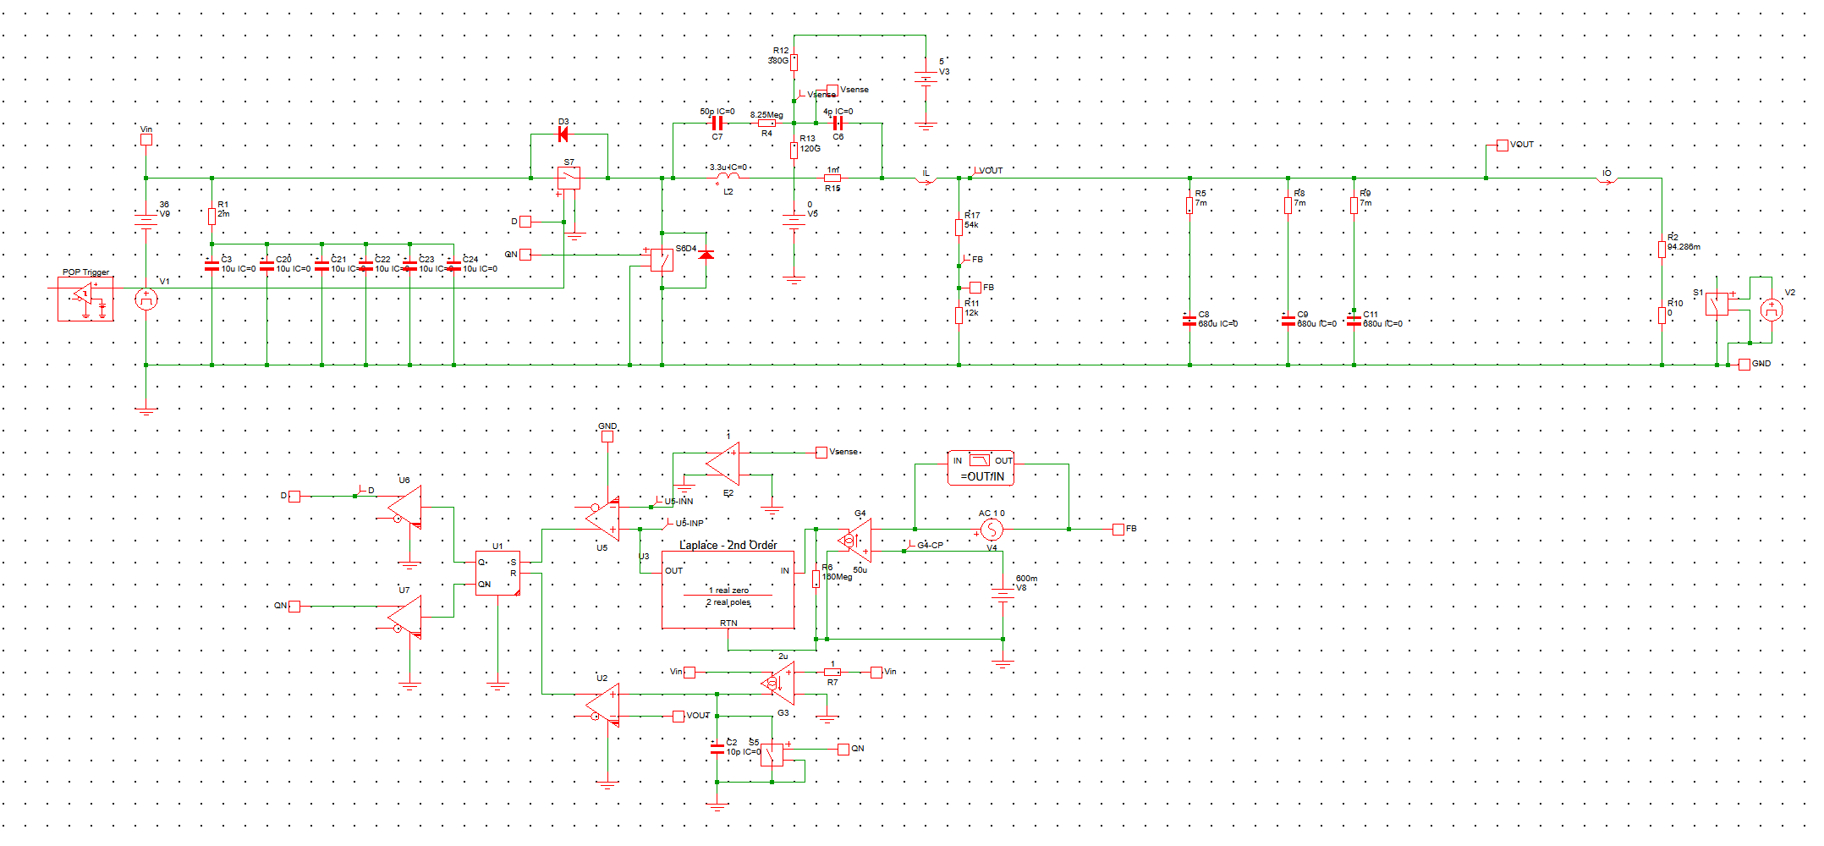
序号 | VIN | VOUT | Freq | Cout | L | R_HS | R_LS | Iout
1 | 8~36V | 3.3V | 200kHz | 680uF(ESR7mΩ)*3 | 3.3uH | 2mΩ | 1.3mΩ | 0~35A
BUCK结构：电感电流提取模式+电压反馈模式组合
第一步：元器件参数和工作点信息
 | 工作点 | 数值 |  | 元器件 | 数值
 | 输入电压 | 36 | 8~36 | 输出电容 | 2.04E-03
 | 输出电压 | 3.3 |  | 功率电感 | 3.30E-06
 | 负载电流 | 35 | 0-35 | 电容ESR | 2.33E-03
 | 负载电阻 | 0.094285714286 |  | 电感DCR | 1.00E-03 | Rload=Vout/Imax
 | 电压基准 | 0.6 |  | 上管导通电阻 | 2.00E-03
 | 开关频率 | 2.00E+05 |  | 下管导通电阻 | 1.30E-03
 | 反馈比例 | 0.18181818182 |  |  |  | H=Vref/Vout
 | 载波电压 | 1.2
第二步：感应电阻计算
 |  |  |  |  |  | 当CY<<CX时，如果L/RDCR和RX*CY的时间常数相等，即L/RDCR=RX*CY时，Vramp=ILRDCR，所导出的电流感应信号可以独立于频率。
符号 | 数值 | 单位 | 符号 | 数值 | 单位
CX | 5.00E-11 | F | RX | 8.25E+06 | Ω | 时域表达式： Ri=L/(RX*CY)
CY | 4E-12 | F | RDCR | 1.00E-03 | Ω
等效ESR电阻 |  | Ri | 0.1 |  | Ω
 |  |  |  |  |  | 频域表达式，完全抵消时频率项为1
电流模COT建模
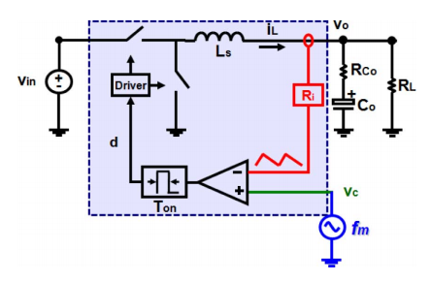
 |  |  |  |  |  | ω1 = π/TON and Q1 = 2/π
参数 |  | 符号 | 数值 |  | 单位
高频共轭极点 |  | fp_ton | 1.09E+06 |  | Hz | 高频共轭极点难以补偿，因此将交越频率置于开关频率的1/10~1/5
功率极点 |  | fp_out | 8.27E+02 |  | Hz
esr零点 |  | fz_esr | 3.35E+04 |  | Hz
放大器跨导 |  | Gm | 4.00E-05 |  | S | 理想放大器，只提供增益不引入极点
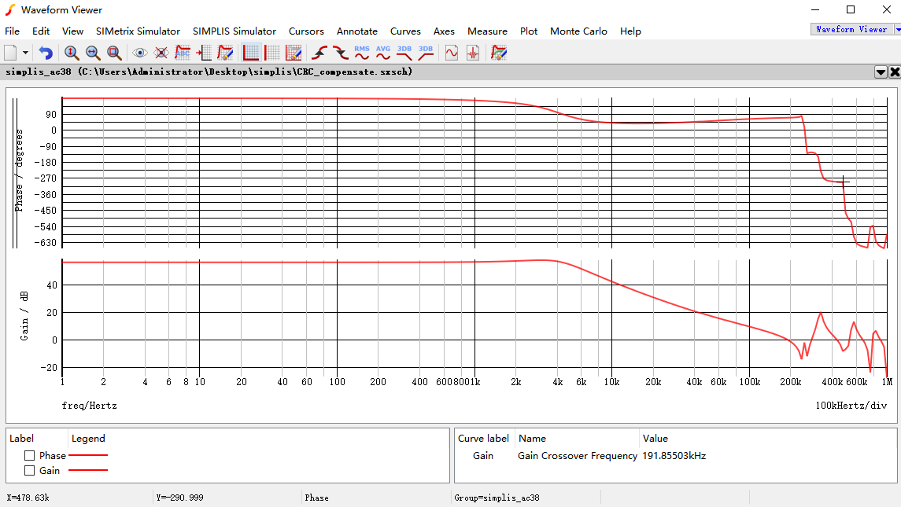
放大器输出电阻 |  | REA | 1.50E+08 |  | Ω
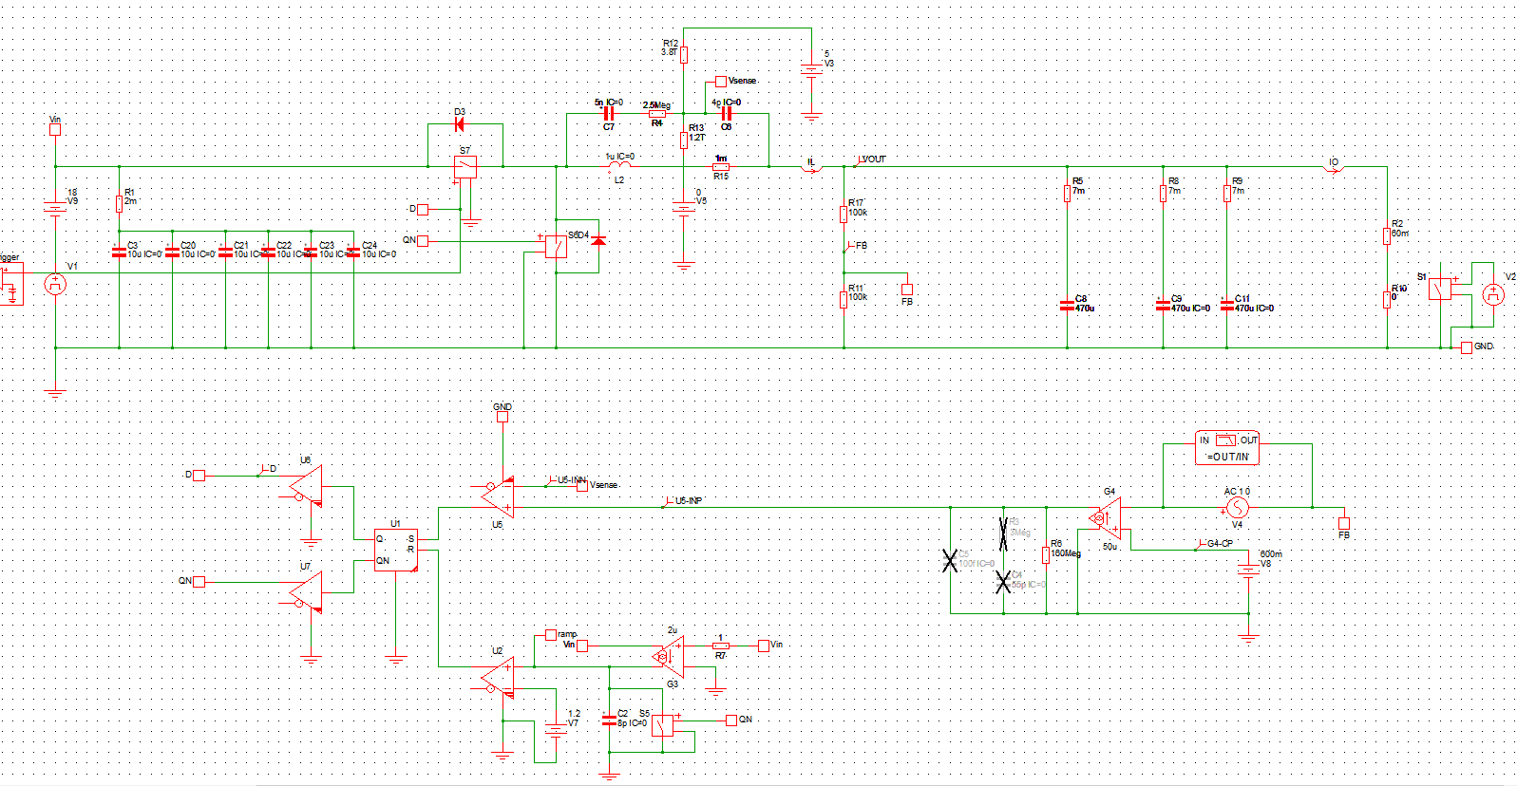
第三步：计算中间变量和输入目标参数（未补偿时）
参数 |  | 符号 | 数值 |  | 单位
LC谐振极点 |  | fp_lc | 1.94E+03 |  | Hz | 1/(2*pi*sqrt(Lo*Co)）
功率极点 |  | fp_out | 8.27E+02 |  | Hz | 1/(2*pi*sqrt(Lo*Co)）
补偿前开环增益 |  | Tuc_0 | 1028.5714286 | 60.244689128 | dB | 1/Ri | 20log()
ESR零点 |  | fz_esr | 3.35E+04 |  | Hz | 1/(2*pi*ESR*Co）
补偿前穿越频率 |  | fbw_uc | 8.51E+05 |  | Hz | G3*G4 | 0dB频率
期望补偿后穿越频率 |  | fbw_c | 2.00E+04 |  | Hz | fSW/10
补偿前穿越频点处增益 |  | Tuc_bw | 0.553 | -5.1454973739 | dB

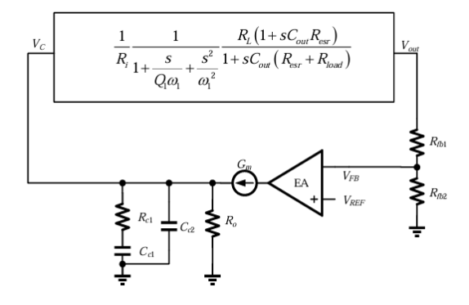
第四步：配置零极点分布
参数 |  | 符号 | 数值 | 注释 | Laplace滤波器中零极点
积分器零点 |  | fz1 | 827.45439813 | 放置在输出极点频率处 | 636.61977237
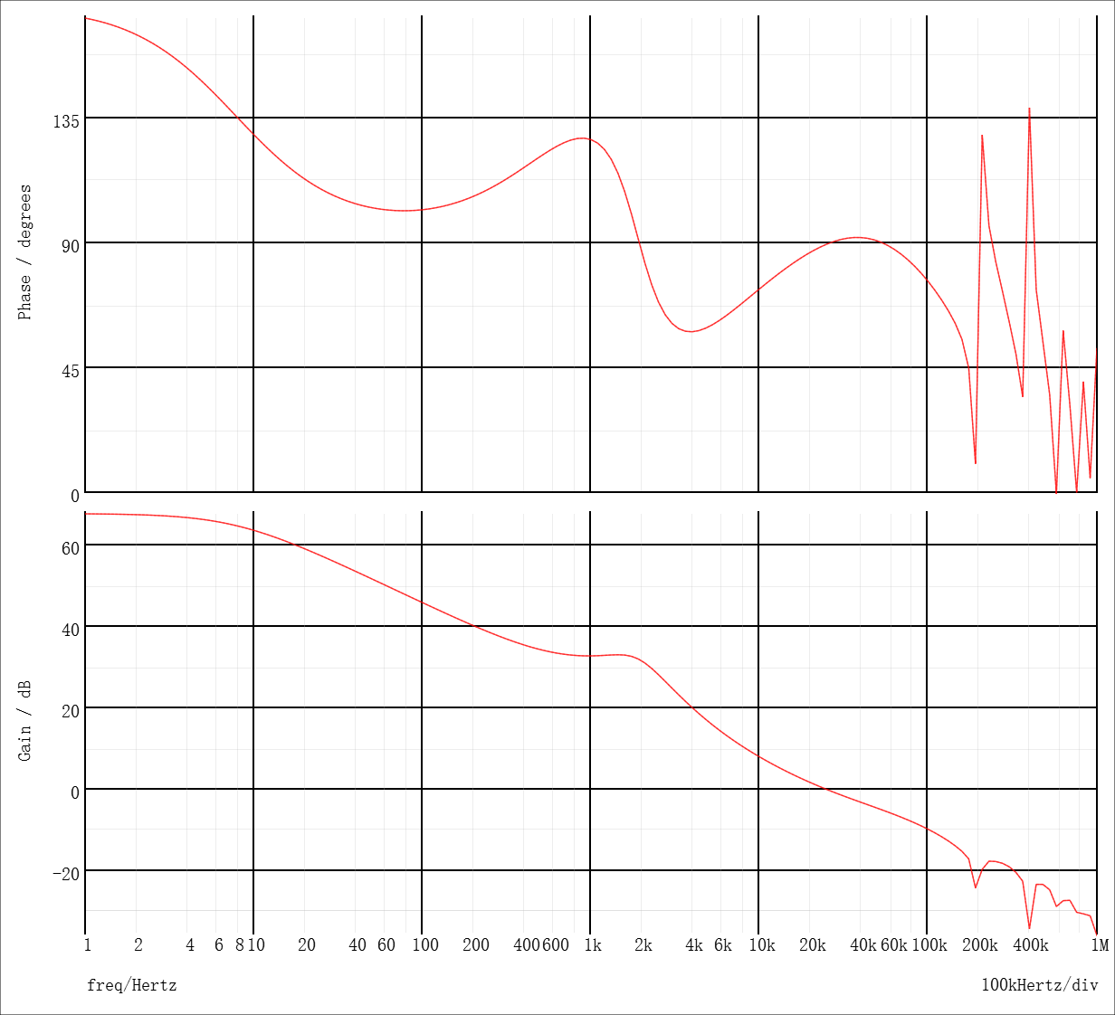
放大器输出极点 |  | fp1 | 20 | 作为电路新的主极点 | 7.9577471546
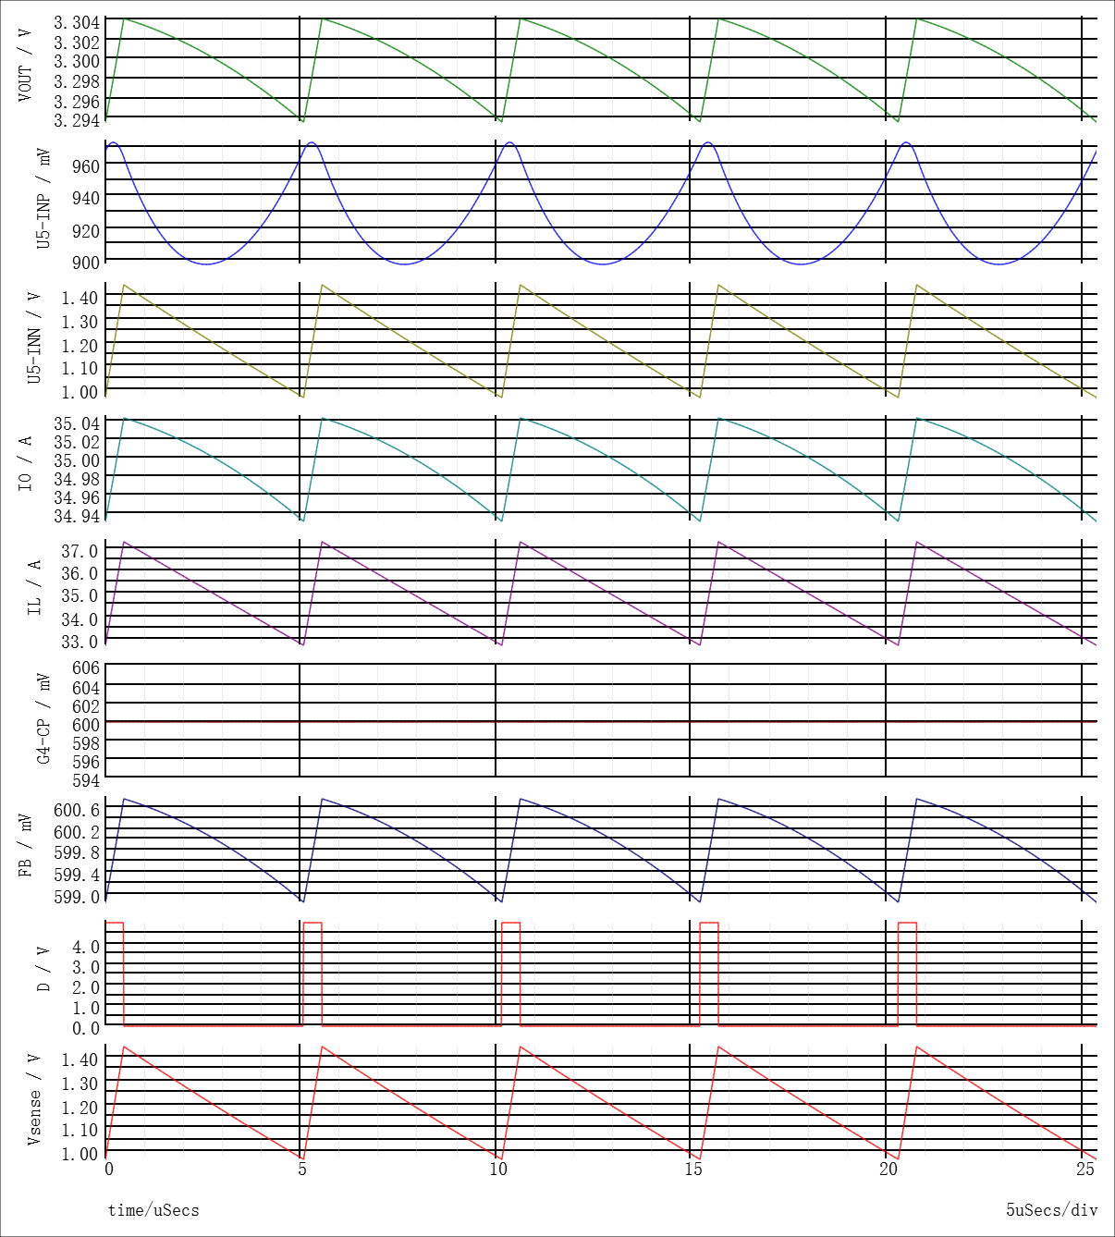
积分器极点 |  | fp2 | 33483.746338 | 放置在esr零点频率处 | 63661.977237
采用II型补偿结构

最终传递函数

第五步：模拟补偿器参数设计（运算放大器） |  |  |  |  |  | 设计步骤小结
参数 |  | 符号 | 数值 | 注释
放大器输出电阻 |  | Rea | 1.50E+08 | 与串联电容构成新的主极点 |  | 确定新的主极点位置
串联电容 |  | Cc1 | 5.31E-11 | 与串联电阻形成的零点抵消输出极点
串联电阻 |  | Rc1 | 3.63E+06
高频极点电容 |  | Cc2 | 1.31E-12 | 与串联电阻形成的极点抵消esr零点
上分压电阻 |  | Rf1 | 5.40E+04 |  |  | SIMPLIS spectre理想电路
下分压电阻 |  | Rf2 | 1.20E+04

